S25122337
汭 珩 发 货 清 单

 |  |  | Shipping Date 发货日期: | 2025-12-30
 |  |  | 快递单号: | SF1564634750665

ORDER NR | Item Code | ARTICLE | Colour | Size | Order Qty | Back-up Qty | Total Qty | Carton #/Total | Net Weight (kg) | Gross Weight (kg) | REMARK
订单号 | 产品型号 | 款号 | 颜色 | 尺码 | 订单数 | 备品数 | 实发数量 | 总箱数\箱号 | 净重（公斤) | 毛重（公斤) | 备注
S25122337 | LZ06103SC | 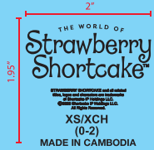 | 黑色 | XS | 120 | 20 | 140 | 顺丰袋 | 1.2kg | 1.2kg
 |  |  |  | S | 120 |  | 150
 |  |  |  | M | 120 | 30 | 150
 |  |  |  | L | 120 | 30 | 150
 |  |  |  | XL | 120 | 30 | 150
 |  |  |  | 2XL | 120 | 30 | 150
 |  |  |  | 3XL | 120 | 20 | 140
 | LZ06104SD | 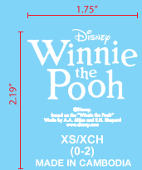 | 白色 | XS | 120 | 20 | 140
 |  |  |  | S | 120 | 20 | 140
 |  |  |  | M | 120 | 20 | 140
 |  |  |  | XL | 120 | 20 | 140
 |  |  |  | 2XL | 120 | 20 | 140
 |  |  |  | 3XL | 120 | 20 | 140

箱贴
Factory name (工厂名称)
PO. Number(订单号) | S25122337
Product Code.(产品编号) | LZ06103SC/LZ06104SD | Carton No.(箱号):
Inner Packages(包装方式） | 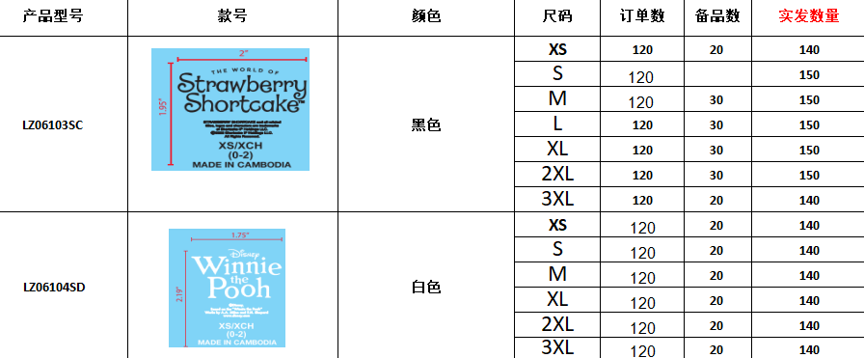 | 顺丰袋
Carton Dimension（箱规） | 顺丰袋
Gross Weight（毛重） | 1.2KG
Net Weight（净重） | 1.2KG
Remark（备注）

